Instructies
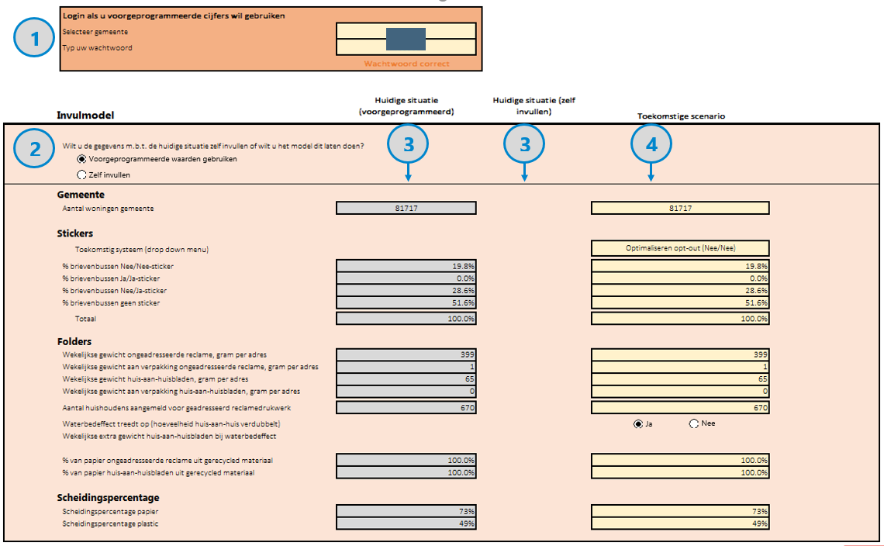
Legenda dashboard
In te vullen door gebruiker
Niet wijzigen
Er is een error

Algemene uitleg
Met deze tool kunt u de milieu-impact bepalen van het invoeren van een Ja/Ja-sticker in uw gemeente. Op deze pagina wordt de werking van de tool kort uitgelegd.
Voor een uitgebreide toelichting, verwijzen we u door naar de gebruikershandleiding.

Dashboard
1. Als u voorgeprogrammeerde cijfers wilt gebruiken, dient u in te loggen. Het wachtwoord voor uw gemeente kunt u opvragen bij de VNG. De grijze cellen worden nu automatisch gevuld.
2. Kies of u voorgeprogrammeerde inputs wilt gebruiken, of deze zelf wil invullen
3. Als u kiest zelf cijfers in te vullen, verschijnt er een lijstje gele cellen. Vul deze in. In de handleiding wordt per indicator uitleg gegeven.
4. Vul vervolgens een toekomstig scenario in waarmee u de huidige situatie wil vergelijken. U kunt bijvoorbeeld kiezen voor een opt-insysteem, inclusief huis-aan-huisbladen.
 | Maar u kunt bijvoorbeeld ook zien wat het effect is als scheidingspercentages omhoog gaan en het systeem gelijk blijft aan het huidige (opt-outsysteem).
5. Bekijk de resultaten. Op sommige computers is het nodig op 'F9' te drukken, voordat het model de resultaten herberekent.

Inputs
Om een volledig transparant model te creëren, zijn in deze sheet alle in het model gebruikte inputs onder elkaar gezet, inclusief eventuele bronnen en aannames
Deze sheet kan door de gebruiker ingezien worden. Het is af te raden om de waarden in deze sheet aan te passen.

Berekeningen
Ook berekeningen zijn voor transparantie toegevoegd. Deze kunnen niet aangepast worden.

Dashboard
 |  | Login als u voorgeprogrammeerde cijfers wil gebruiken
 |  | Selecteer gemeente |  | Folderdam
 |  | Typ uw wachtwoord |  | 1234
 |  |  |  | Wachtwoord correct

 | Invulmodel |  |  | Huidige situatie (voorgeprogrammeerd) | Huidige situatie (zelf invullen) | Toekomstige scenario

1
 |  | Wilt u de gegevens m.b.t. de huidige situatie zelf invullen of wilt u het model dit laten doen?

 | Gemeente
 |  | Aantal woningen gemeente |  | 60000 | 60000 | 60000

 | Stickers
 |  |  | Toekomstig systeem (drop down menu) |  |  | Optimaliseren opt-out (Nee/Nee)

 |  | % brievenbussen Nee/Nee-sticker |  | 15.0% | 15.0% | 15.0%
 |  | % brievenbussen Ja/Ja-sticker |  | 0.0% | 0.0% | 0.0%
 |  | % brievenbussen Nee/Ja-sticker |  | 25.0% | 25.0% | 25.0%
 |  | % brievenbussen geen sticker |  | 60.0% | 60.0% | 60.0%
 |  |  |  |  | 60.0%
 |  |  | Totaal | 100.0% | 100.0% | 100.0%

 | Folders
 |  | Wekelijkse gewicht ongeadresseerde reclame, gram per adres |  | 500 | 500 | 500
 |  | Wekelijkse gewicht aan verpakking ongeadresseerde reclame, gram per adres |  | 2 | 2 | 2
 |  | Wekelijkse gewicht huis-aan-huisbladen, gram per adres |  | 65 | 65 | 65
 |  | Wekelijkse gewicht aan verpakking huis-aan-huisbladen, gram per adres |  | 0 | 0 | 0

 |  | Aantal huishoudens aangemeld voor geadresseerd reclamedrukwerk |  | 616 | 616 | 616

 |  | Waterbedeffect treedt op (hoeveelheid huis-aan-huis verdubbelt) |  |  |  |  | 1

 |  | Wekelijkse extra gewicht huis-aan-huisbladen bij waterbedeffect |  |  |  | 65

 |  | % van papier ongeadresseerde reclame uit gerecycled materiaal |  | 100.0% | 100.0% | 100.0%
 |  | % van papier huis-aan-huisbladen uit gerecycled materiaal |  | 100.0% | 100.0% | 100.0%

 | Scheidingspercentage
 |  | Scheidingspercentage papier |  | 65% | 65% | 65%
 |  | Scheidingspercentage plastic |  | 60% | 60% | 60%

 | Resultaten (impact per jaar)

 | Totaal
Materiaalgebruik (kg)
Huidig | 1,170,000
Toekomstig | 1,170,000
Energiegebruik (MJ-eq)
Huidig | 20,160,000
Toekomstig | 20,160,000
Watergebruik (m3)
Huidig | 22,510
Toekomst | 22,510
Emissies (kg CO2-eq)
Huidig | 1,341,000
Toekomst | 1,341,000

*Let op! U gebruikt zelfgekozen waarden in het huidige scenario. Wees zorgvuldig met het interpreteren van de resultaten. Wanneer de gekozen waarden onjuist zijn, zullen de resultaten ook niet juist zijn.

 |  | Per ketenstap
Materiaalgebruik (kg)
 | Huidig | Toekomstig
Papier, reclamedrukwerk | 995,000 | 995,000
Papier, HAH | 172,000 | 172,000
Plastic, reclamedrukwerk | 3,000 | 3,000
Plastic, HAH | 0 | 0
Vinyl, Ja/Ja-stickers |  | 0
Papier brieven nieuwe systeem |  | 0
Energiegebruik (MJ-eq)
 | Huidig | Toekomstig
Productie folders | 33,400,000 | 33,400,000
Productie HAH | 5,800,000 | 5,800,000
Productie folie | 300,000 | 300,000
Vervoer folders | 2,200,000 | 2,200,000
Vervoer HAH | 1,600,000 | 1,600,000
Verwerking papier | -23,000,000 | -23,000,000
Verwerking plastic | -140,000 | -140,000
Productie Ja/Ja-stickers |  | 0
Productie brieven nieuwe systeem |  | 0
Alles digitaal |  | 0
Watergebruik (m3)
 | Huidig | Toekomst
Productie papier, folders | 21,500 | 21,500
Productie papier, HAH | 3,700 | 3,700
Productie folie | 0 | 0
Vervoer folders | 400 | 400
Vervoer HAH | 300 | 300
Verwerking papier | -3,400 | -3,400
Verwerking plastic | 10 | 10
Productie Ja/Ja-stickers |  | 0
Productie brieven nieuwe systeem |  | 0
Alles digitaal |  | 0
Emissies (kg CO2-eq)
 | Huidig | Toekomst
Productie papier, folders | 1,154,000 | 1,154,000
Productie papier, HAH | 200,000 | 200,000
Productie folie | 9,000 | 9,000
Vervoer folders | 139,000 | 139,000
Vervoer HAH | 100,000 | 100,000
Verwerking papier | -260,000 | -260,000
Verwerking plastic | -1,000 | -1,000
Productie Ja/Ja-stickers |  | 0
Productie brieven nieuwe systeem |  | 0
Alles digitaal |  | 0

 | Besparing in perspectief geplaatst (huidig minus toekomstig)

 | Materiaalgebruik |  |  | Energiegebruik (MJ-eq) |  | Watergebruik |  | Emissies (kg CO2-eq)
 | 0 kilo materiaal bespaard in één jaar |  |  | 0 MJ-eq bespaard in één jaar |  | 0 kubieke meter water bespaard in één jaar |  | 0 kg CO2-eq bespaard in één jaar
 | Dat staat gelijk aan het gewicht van 0 orka's |  |  | Dat staat gelijk aan het jaarlijkse energiegebruik |  | Dat staat gelijk aan 0 liter |  | Dat staat gelijk aan 0 passagiers per vliegtuig van Amsterdam naar Berlijn en terug
 |  |  |  | van 0 huishoudens |  | Dat staat gelijk aan het jaarlijkse watergebruik van
 |  |  |  |  |  | 0 tweepersoonshuishoudens

